Git Commitと各種Linter連携
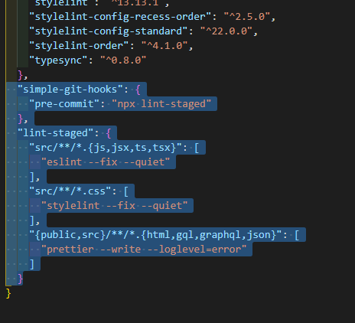
■ | Git Commitと各種Linter連携

 | 1. | コマンド: npm install simple-git-hooks lint-staged -Dを実行し、必要なライブラリをインストールする

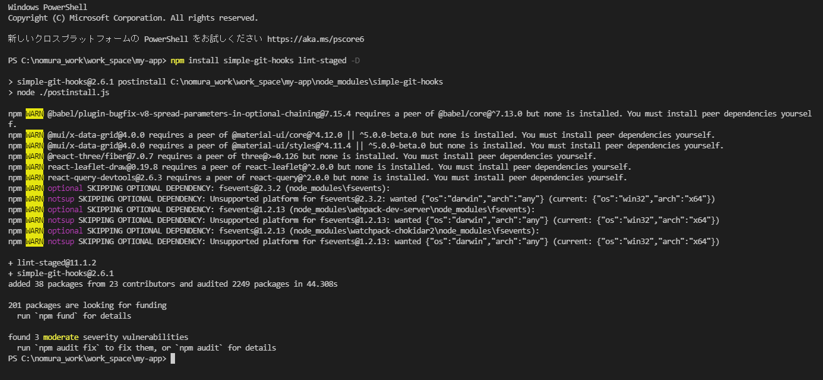

 | 2. | package.jsonを編集する

 |  | scriptsに下記の内容を追加する

 |  | "lint": "npm run lint:es && npm run lint:style",
 |  | "lint:fix": "npm run lint:es:fix && npm run lint:style:fix",
 |  | "lint:es": "eslint src/**/*.{js,jsx,ts,tsx}",
 |  | "lint:es:fix": "eslint --fix src/**/*.{js,jsx,ts,tsx}",
 |  | "lint:style": "stylelint src/**/*.css",
 |  | "lint:style:fix": "stylelint --fix src/**/*.css",
 |  | "lint:conflict": "eslint --print-config .eslintrc.js | eslint-config-prettier-check",
 |  | "prepare": "simple-git-hooks",

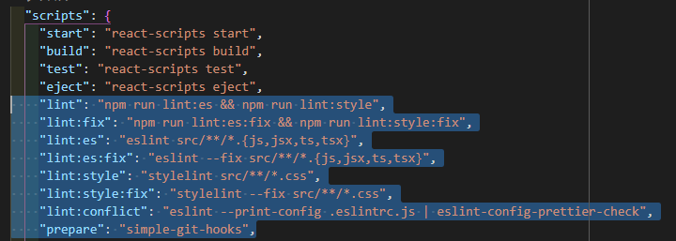

 |  | scriptsの後に下記を追加する

 |  | "eslintConfig": {
 |  | "extends": [
 |  | "react-app",
 |  | "react-app/jest"
 |  | ],
 |  | "overrides": [
 |  | {
 |  | "files": [
 |  | "**/*.stories.*"
 |  | ],
 |  | "rules": {
 |  | "import/no-anonymous-default-export": "off"
 |  | }
 |  | }
 |  | ]
 |  | },

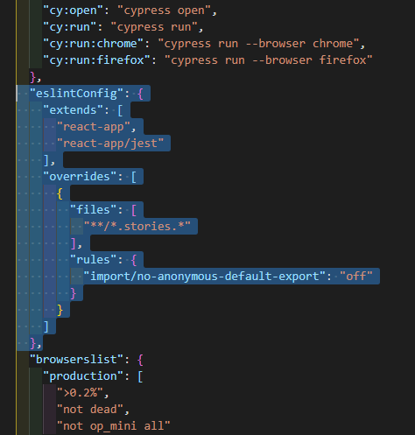

 |  | devDependenciesの後に下記を追加する

 |  | "simple-git-hooks": {
 |  | "pre-commit": "npx lint-staged"
 |  | },
 |  | "lint-staged": {
 |  | "src/**/*.{js,jsx,ts,tsx}": [
 |  | "eslint --fix --quiet"
 |  | ],
 |  | "src/**/*.css": [
 |  | "stylelint --fix --quiet"
 |  | ],
 |  | "{public,src}/**/*.{html,gql,graphql,json}": [
 |  | "prettier --write --loglevel=error"
 |  | ]
 |  | }

